表紙
Challenge Cup

チャレンジカップ 2024



日 程 | 2024-05-06 | （月）
カテゴリー | U-12
場 所 | ゴールデンスターおの芝生グランド

主催：旭FCジュニア

組み合わせ
チャレンジカップU-12
 | 予選リーグ | 2024-05-06 | 20-5-20

修斉SC
シエロFC
3試合目
4試合目
1試合目
1試合目
5試合目
3試合目
2試合目
旭FCジュニア
龍野FC
小宅SC
八千代SC
英賀保SC
U-１２

 | 決勝トーナメント |  | 20-5-20
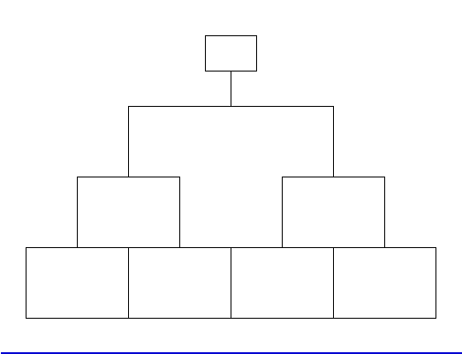

ひまわりリーグU-8

